Sheet
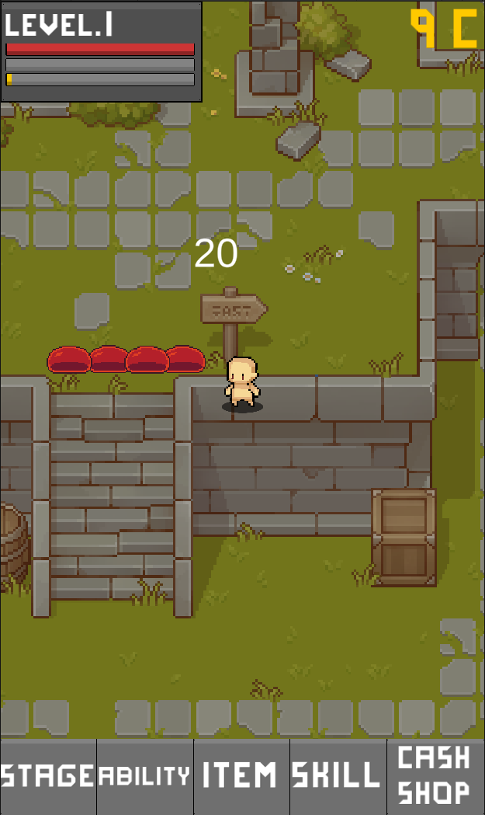

기본 상태창
Lv.5 캐릭터명
전투력 [경험치바------------------------------------------------------------------------------]
골드(인게임 머니)
캐시(다이아)
메뉴

스테이지 쉬움 2-20 도달
21/40 보상
퀘스트 표시

No.1

1

2

3
스킬 퀵슬롯 프리셋 기능 포함

4

5

6

상점
성장
장비
스킬
유물
던전
메뉴 탭

